상품제안서
오바록 천연고무칼라 마우스패드 240×200mm | 상품코드: S29015

 |  |  |  |  |  |  | 02-713-8555 | www.synergygift.co.kr
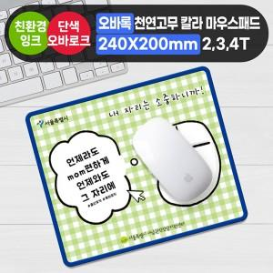

【상세/제작정보】

【인쇄/포장옵션】 | 풀칼라 / OPP(비닐)

【공급단가】 | 수량 | 300~ | 500~ | 1,000~ | 3,000~ | 5,000~
*VAT별도 | 2T | 1,800원 | 1,600원 | 1,400원 | 1,300원 | 1,260원
 | 3T | 1,990원 | 1,800원 | 1,590원 | 1,490원 | 1,430원
 | 4T | 2,240원 | 2,060원 | 1,790원 | 1,700원 | 1,660원

【상품 URL】 | https://www.synergygift.co.kr:443/src/goods_detail.php?gdno=29015

